Chi tiết địa chất
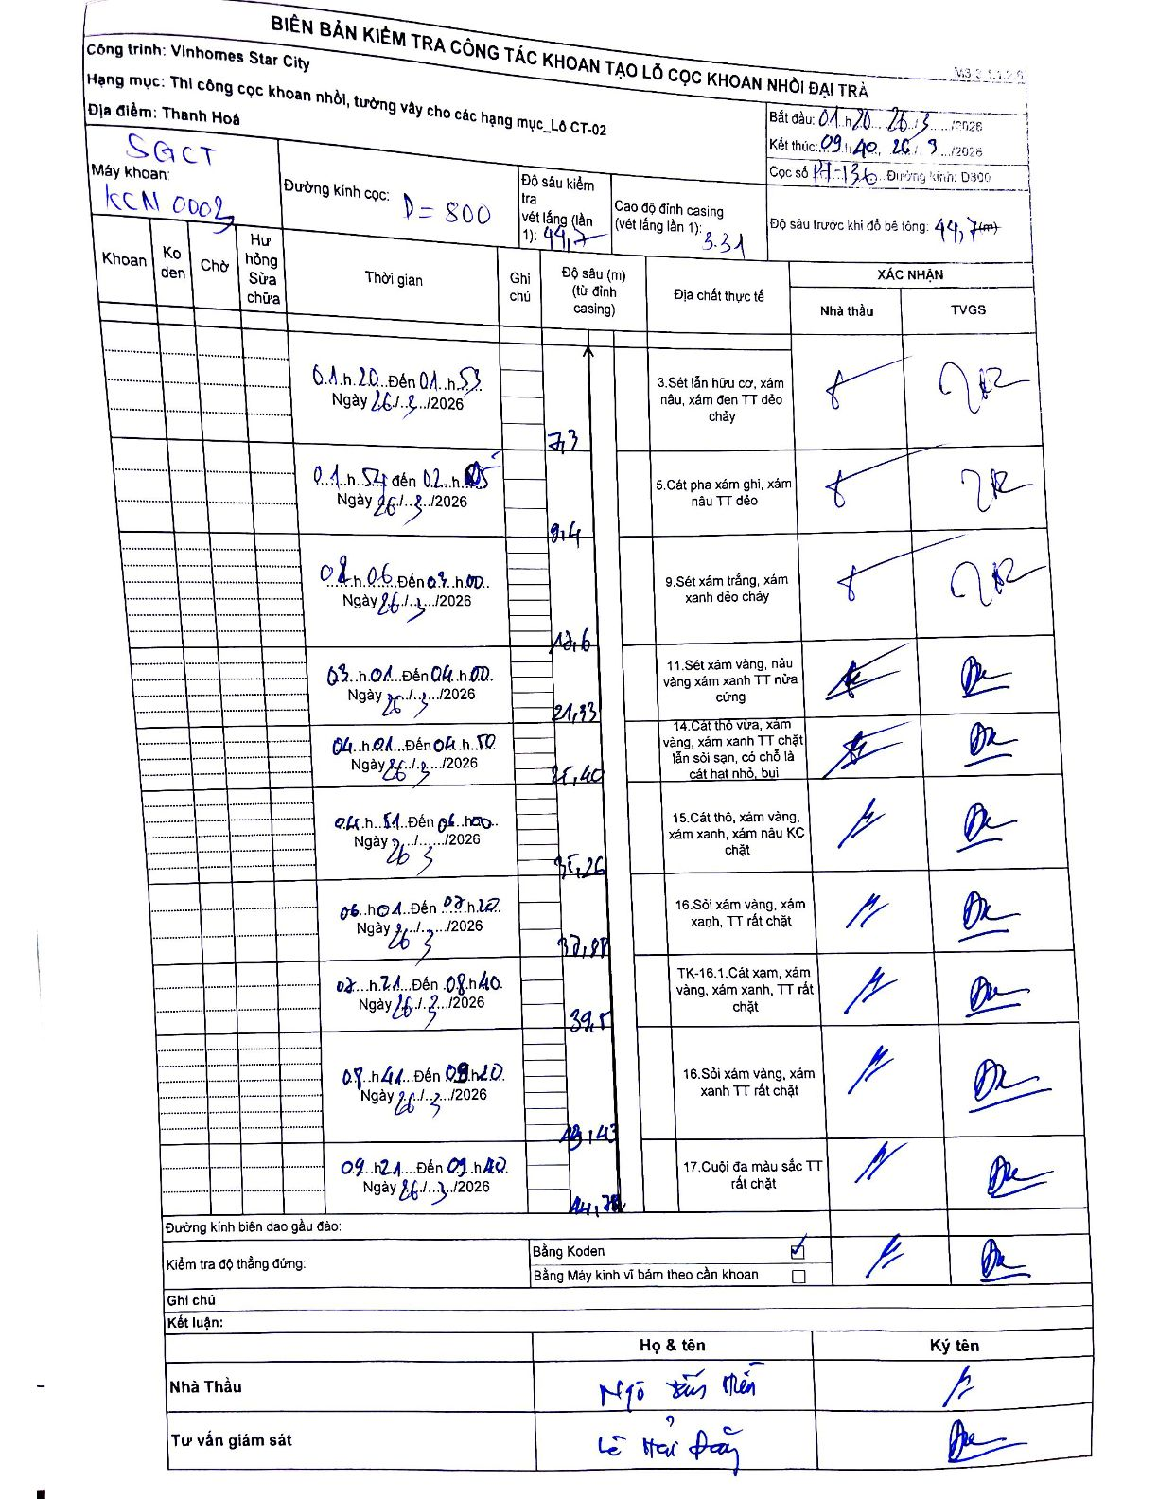
Dự án | Star City Thanh Hóa
Hạng mục | Thi công cọc khoan nhồi, tường vây cho các hạng mục_Lô CT-02
Tên bộ phận | Lô CT-02
Số hiệu cọc | P7-136
Tên Máy khoan | SGCT-KCN0003
Đường kính | D800
Bắt đầu thi công | 01:20 26/03/2026
Kết thúc thi công | 09:40 26/03/2026

Địa chất TT | Đường kính | Mô tả lớp thiết kế | Từ (h) | Đến (h) | Cao độ từ | Cao độ đến | T.Gian (h) | Dài (m) | V (m/h) | Ghi chú
3 | D800 | Sét lẫn hữu cơ, xám nâu, xám đen TT dẻo chảy | 01:20 26/03/2026 | 01:57 26/03/2026 | -3.31 | -7.3 | 0.62 | 7.3 | 6.47
5 | D800 | Cát pha xám ghi, xám nâu TT dẻo | 01:57 26/03/2026 | 02:15 26/03/2026 | -7.3 | -9.4 | 0.3 | 2.1 | 7
9 | D800 | Sét xám trắng, xám xanh dẻo chảy | 02:16 26/03/2026 | 03:00 26/03/2026 | -9.4 | -12.6 | 0.73 | 3.2 | 4.36
11 | D800 | Sét xám vàng, nâu vàng xám xanh TT nửa cứng | 03:01 26/03/2026 | 04:00 26/03/2026 | -12.6 | -21.33 | 0.98 | 8.73 | 8.88
14 | D800 | Cát thô vừa, xám vàng, xám xanh TT chặt lẫn sỏi sạn, có chỗ là cát hạt nhỏ, bụi | 04:01 26/03/2026 | 04:50 26/03/2026 | -21.33 | -25.4 | 0.82 | 4.07 | 4.98
15 | D800 | Cát thô, xám vàng, xám xanh, xám nâu KC chặt | 04:51 26/03/2026 | 06:00 26/03/2026 | -25.4 | -35.26 | 1.15 | 9.86 | 8.57
16 | D800 | Sỏi xám vàng, xám xanh, TT rất chặt | 06:01 26/03/2026 | 07:20 26/03/2026 | -35.26 | -37.88 | 1.32 | 2.62 | 1.99
8 | D800 | TK-16.1.Cát xạm, xám vàng, xám xanh, TT rất chặt | 07:21 26/03/2026 | 08:40 26/03/2026 | -37.88 | -39.5 | 1.32 | 1.62 | 1.23
16 | D800 | Sỏi xám vàng, xám xanh TT rất chặt | 08:41 26/03/2026 | 09:20 26/03/2026 | -39.5 | -43.43 | 0.65 | 3.93 | 6.05
17 | D800 | Cuội đa màu sắc TT rất chặt | 09:21 26/03/2026 | 09:40 26/03/2026 | -43.43 | -44.78 | 0.32 | 1.35 | 4.26

ẢNH BIÊN BẢN GỐC

